SOP FORMU
 |  | EB3SOP16_PENS AMPERMETRE KULLANIMI TALİMATI |  |  | İLK YAYIM TARİHİ : 16.07.2025
 |  |  |  |  | REV. TARİHİ : -
 |  |  |  |  | DOK. NO : EB3SOP16
 |  | BAKIM VE TEKNİK OPERASYONLAR |  | SOP | REV.: 0 SAY : 1/1
KAPSAM : Bu prosedürün amacı, pens ampermetre (clamp meter) ile elektrik devrelerinde temassız akım ölçümünün güvenli ve doğru şekilde yapılmasını sağlamaktır.
DİKKAT! SOP Formunda belirtilen adımların veya ekipmanların dışında çalışma yapmayınız. Farklı bir uygulama ile karşılaştığınızda kesinlikle müdahale etmeyiniz ve mutlaka ilk amirinize bilgi veriniz.
NO | İŞ ADIMI (Prosesin başından sonuna adım adım süreçler anlatılır. Siyah renk ile net ifadeler yazılır.) |  | DİKKAT EDİLECEK HUSUSLAR (Proses adımlarının her birinde Kalite, İş Güvenliği ve Çevre için dikkat edilmesi gereken çok önemli noktalara değinilir. Kaliteye veya Fireye etki edecek konular kırmızı renk, İSGÇ konular mavi renk ile yazılır.) | KULLANILAN EKİPMAN
1 | Ölçüm öncesi pens ampermetrenin gövde ve kablolarında hasar olmadığını kontrol edin. Ölçüm aralığını (AC/DC Akım) doğru seçin. |  | Hasarlı cihaz ile ölçüm yapılmamalıdır. Uygun KKD (izole eldiven, gözlük) kullanılmalıdır.
2 | Ölçülecek tek bir iletkeni (faz kablosunu) belirleyin. |  | Birden fazla iletken (örn. 2 veya 3 faz birlikte) pense içine alınırsa ölçüm hatalı olur, kesinlikle yapılmamalıdır. |  | 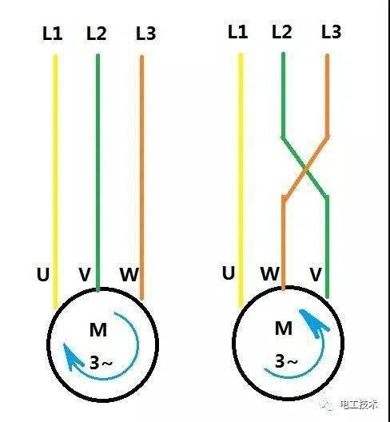
3 | Pensi açarak sadece ilgili iletkenin çevresine yerleştirin ve pensi tam kapatın. |  | Pens tam kapanmazsa ölçüm hassasiyeti bozulur.
4 | Ekrandaki akım değerinin sabitlenmesini bekleyip değeri okuyun ve kaydedin.
5 | Gerekirse Hold (tutma) fonksiyonunu kullanarak ölçümü sabitleyin.
6 | Ölçüm tamamlandıktan sonra pensi iletkenden çıkarın ve cihazı kapatın. |  | Enerjili devrelerden pensi çıkarırken temas riskine dikkat edin.
7
GEREKLİ EL ALETLERİ |  |  | GEREKLİ YARDIMCI EKİPMANLAR |  | GEREKLİ KİŞİSEL KORUYUCU DONANIMLAR
(EK SAYFALARDAKİ BÖLÜME AİT NUMARALAR YAZILMALIDIR) |  |  | (EK SAYFALARDAKİ BÖLÜME AİT NUMARALAR YAZILMALIDIR) |  | (EK SAYFALARDAKİ BÖLÜME AİT NUMARALAR YAZILMALIDIR)
HAZIRLAYAN |  |  | KONTROL EDEN |  | ONAYLAYAN
Mehmet Akif UZUN (BÖLÜM MÜHENDİSİ / ŞEFİ) |  |  | (İSGÇ) | (KALİTE GÜVENCE) | (BÖLÜM MÜDÜRÜ) / (KG VE LABORATUVARLAR MÜDÜRÜ)

